レシピ一覧
カテゴリ設定
レシピ帳

リンク | レシピ名 | 評価 | 1 つ星 | 2 つ星 | 3 つ星 | 4 つ星 | カテゴリ | タグ | コメント
クリックして表示 | ほうれん草とフェタのピザ | 4 つ星 | 4 | 4 | 4 | 4 | メイン コース | ピザ、ほうれん草、フェタ、チーズ
クリックして表示 | 空白のレシピ 1
クリックして表示 | 空白のレシピ 2
クリックして表示 | 空白のレシピ 3
クリックして表示 | 空白のレシピ 4
クリックして表示 | 空白のレシピ 5

カテゴリ設定
レシピ一覧
レシピのカテゴリ

ヒント: このリストでカテゴリを変更したり新しく追加すると、レシピのカテゴリのドロップダウン項目が更新されます。
種類別カテゴリ
前菜
飲み物
パン
キャセロール
デザート
キッズ
メイン コース
サラダ
サンドウィッチ
付け合わせ
スープ

ほうれん草とフェタのピザ
レシピ一覧
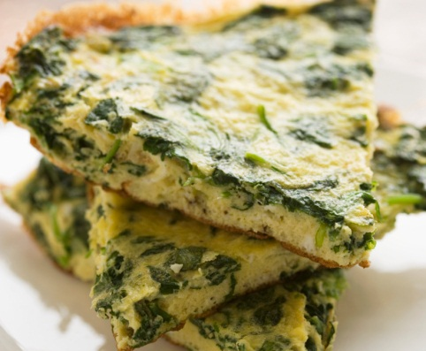
45
分
レシピ: ほうれん草とフェタのピザ
 |  |  |  |  |  |  | 準備時間
 |  |  |  | ほうれん草とフェタのピザ |  | メイン コース

 |  |  |  | 材料 | 作り方 |  | 調理時間

15
分
 |  |  |  | お湯 3/4 カップ | メーカーの説明書に従って、パン焼き器に最初の 6 つの材料を入れる。 生地を作る。5 分混ぜてから仕上がりをチェックし、必要に応じて水または小麦粉を小さじ 1 ～ 2 程度加える。 生地ができたら、軽く小麦粉をまぶした台の上で 1 分こねる。 ラップをして 15 分ねかせる。 12 インチのピザ型に伸ばして入れる。ラップをして暖かい場所に置き、発酵して膨らむまで 20 分ほどねかせる。 にんにくとにんにく塩を振る。ほうれん草、玉ねぎ、マッシュルーム、チーズ、バジルを散らす。 表面がキツネ色になり、チーズが溶けるまで、205 度で 35 ～ 40 分焼く。 5 分冷ましてから切り分ける。
 |  |  |  | オリーブ オイルまたはキャノーラ油大さじ 2
 |  |  |  | 塩小さじ 1/2
 |  |  |  | 小麦粉 2 カップ |  |  | 分量
 |  |  |  | 活性ドライ イースト小さじ 2
6
人分
 |  |  |  | にんにく 1 かけ (みじん切り)
 |  |  |  | にんにく塩小さじ 1/8
 |  |  |  | 刻んだ生のほうれん草 2 カップ
 |  |  |  | 小さい赤玉ねぎ 1 個
 | 栄養成分表 (1 人前あたりの含有量) |  |  | 薄く切った生のマッシュルーム 1 カップ
 |  |  |  | 細かくしたモッツァレッラ チーズ 1 カップ
 |  | 10 | グラム 総脂肪 | 砕いたフェタ チーズ 1/4 カップ
 |  |  |  | 乾燥バジル小さじ 1/2
287
 |  | 16 | ミリグラム コレステロール

カロリー
 |  | 401 | ミリグラム 塩分

 |  | 37 | グラム 炭水化物

 | レシピのタグ

 | ピザ、ほうれん草、フェタ、チーズ

空白のレシピ 1
レシピ一覧
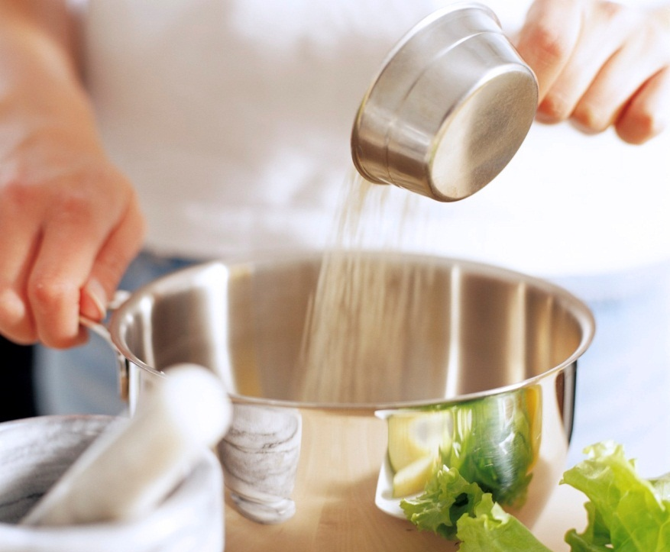
セル G3 をクリックし、レシピのカテゴリを選びます。
#
分
レシピ: 空白のレシピ 1
 |  |  |  |  |  | 準備時間
 |  |  |  | 空白のレシピ 1

 |  |  |  | 材料 | 作り方 | 調理時間

#
分

この写真を完成したレシピの写真に置き換えるには、写真を右クリックし、[図の変更] をクリックします。その後、写真の場所に移動して選択し、[挿入] をクリックします。
ヒントを削除するには、境界をクリックして選択し、Del キーを押します。
 |  |  |  |  |  | 分量

#
人分

 | 栄養成分表 (1 人前あたりの含有量)

 |  | # | グラム 総脂肪

#
 |  | # | ミリグラム コレステロール

カロリー
 |  | # | ミリグラム 塩分

 |  | # | グラム 炭水化物

 | レシピのタグ

空白のレシピ 2
レシピ一覧
#
分
レシピ: 空白のレシピ 2
 |  |  |  |  |  | 準備時間
 |  |  |  | 空白のレシピ 2

 |  |  |  | 材料 | 作り方 | 調理時間

#
分

 |  |  |  |  |  | 分量

#
人分

 | 栄養成分表 (1 人前あたりの含有量)

 |  | # | グラム 総脂肪

#
 |  | # | ミリグラム コレステロール

カロリー
 |  | # | ミリグラム 塩分

 |  | # | グラム 炭水化物

 | レシピのタグ

空白のレシピ 3
レシピ一覧
#
分
レシピ: 空白のレシピ 3
 |  |  |  |  |  | 準備時間
 |  |  |  | 空白のレシピ 3

 |  |  |  | 材料 | 作り方 | 調理時間

#
分

 |  |  |  |  |  | 分量

#
人分

 | 栄養成分表 (1 人前あたりの含有量)

 |  | # | グラム 総脂肪

#
 |  | # | ミリグラム コレステロール

カロリー
 |  | # | ミリグラム 塩分

 |  | # | グラム 炭水化物

 | レシピのタグ

空白のレシピ 4
レシピ一覧
#
分
レシピ: 空白のレシピ 4
 |  |  |  |  |  | 準備時間
 |  |  |  | 空白のレシピ 4

 |  |  |  | 材料 | 作り方 | 調理時間

#
分

 |  |  |  |  |  | 分量

#
人分

 | 栄養成分表 (1 人前あたりの含有量)

 |  | # | グラム 総脂肪

#
 |  | # | ミリグラム コレステロール

カロリー
 |  | # | ミリグラム 塩分

 |  | # | グラム 炭水化物

 | レシピのタグ

空白のレシピ 5
レシピ一覧
#
分
レシピ: 空白のレシピ 5
 |  |  |  |  |  | 準備時間
 |  |  |  | 空白のレシピ 5

 |  |  |  | 材料 | 作り方 | 調理時間

#
分

 |  |  |  |  |  | 分量

#
人分

 | 栄養成分表 (1 人前あたりの含有量)

 |  | # | グラム 総脂肪

#
 |  | # | ミリグラム コレステロール

カロリー
 |  | # | ミリグラム 塩分

 |  | # | グラム 炭水化物

 | レシピのタグ

